Solicitud gráfica
 | Área: | Matemáticas |  |  | Fecha:
 | Grado: | 7 |  |  | 2016-02-29
 | Título del tema: | Probabilidad y estadistica |  |  | ¿Cuaderno de estudio o recurso? | Recurso
 | Editor: |  |  |  | Motor del recurso | M5A

 | Código guión o recurso: | MA_07_14_CO_RE290 | ← Para determinar este código, visite la hoja de Ayuda
 |  |  |  |  | ESPECIFICACIÓN DE ARCHIVOS A ENTREGAR
Núm. | Archivo Shutterstock o ruta en web | Imagen para: | Tipo | Ubicación de la imagen en el recurso M5A | Nombre imagen SMALL | Tamaño imagen SMALL | Nombre imagen ZOOM | Tamaño imagen ZOOM | Descripción | Observaciones
IMG01 |  | Recurso M5A | Ilustración | Contenido | MA_07_14_CO_RE290_IMG01n.png | 286 x 286 px | MA_07_14_CO_RE290_IMG01a.png | 500 x 500 px | Tabla salaria del 2001 all 2013. Por favor poner en la imagen ASM significa aumento del salario minimo, y APSM significa aumento porcentual del salari minímo.
IMG02 |  | Recurso M5A | Ilustración | Contenido | MA_07_14_CO_RE290_IMG02n.png | 286 x 286 px | MA_07_14_CO_RE290_IMG02a.png | 500 x 500 px | Tabla salaria del 2001 all 2013. Por favor poner en la imagen
IMG03 |  | Recurso M5A | Ilustración | Contenido | MA_07_14_CO_RE290_IMG03n.png | 286 x 286 px | MA_07_14_CO_RE290_IMG03a.png | 500 x 500 px | Tabla y diagrama de lineas inflación, salario mínimo y crecimiento economico
IMG04 |  | Recurso M5A | Ilustración | Contenido | MA_07_14_CO_RE290_IMG04n.png | 286 x 286 px | MA_07_14_CO_RE290_IMG04a.png | 500 x 500 px | Tabla y diagrama de lineas inflación, salario mínimo y crecimiento economico
IMG05 |  | Recurso M5A | Ilustración | Contenido | MA_07_14_CO_RE290_IMG05n.png | 286 x 286 px | MA_07_14_CO_RE290_IMG05a.png | 500 x 500 px | Diagrama de torta contaminaciòn.
IMG06 |  | Recurso M5A | Ilustración | Contenido | MA_07_14_CO_RE290_IMG06n.png | 286 x 286 px | MA_07_14_CO_RE290_IMG06a.png | 500 x 500 px | un histograma y poligono de frecuencias cualquiera.
IMG07 |  | Recurso M5A | Ilustración | Contenido | MA_07_14_CO_RE290_IMG07n.png | 286 x 286 px | MA_07_14_CO_RE290_IMG07a.png | 500 x 500 px | Gráfica deuso del agua a nivel nacional | 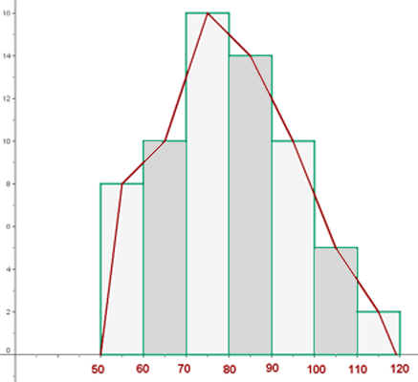
IMG08 |  | Recurso M5A | Ilustración | Contenido | MA_07_14_CO_RE290_IMG08n.png | 286 x 286 px | MA_07_14_CO_RE290_IMG08a.png | 500 x 500 px | Gráfica deuso del agua a nivel nacional | 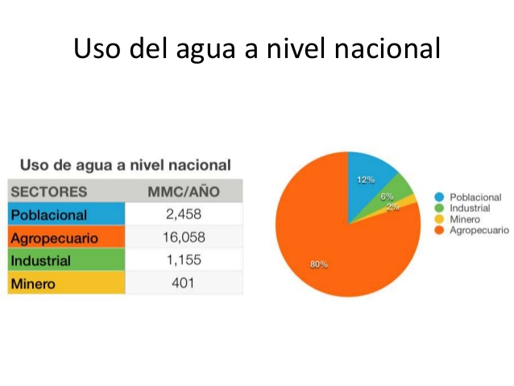
IMG09 |  | Recurso M5A | Ilustración | Contenido | MA_07_14_CO_RE290_IMG09n.png | 286 x 286 px | MA_07_14_CO_RE290_IMG09a.png | 500 x 500 px | uso de agua | 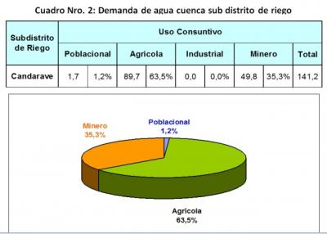
IMG10 |  | Recurso M5A | Ilustración | Contenido | MA_07_14_CO_RE290_IMG10n.png | 286 x 286 px | MA_07_14_CO_RE290_IMG10a.png | 500 x 500 px | uso de agua

